Frits Bode
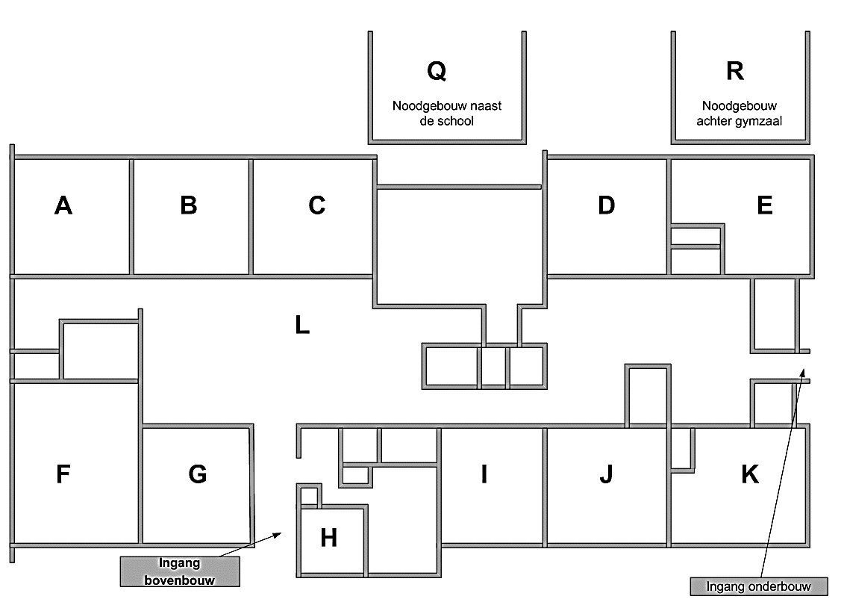
Totaal aantal aanwezige pc's:
Aantal Desktops: | 18
Aantal Laptops: | 7
Aantal iPads: | 22
Aantal Chromebooks: | 89

Totaal aantal pc's: | 136

